main
 | これから全員で手を加えていくであろうエリアです

 |  | 中身はこんな感じになっています

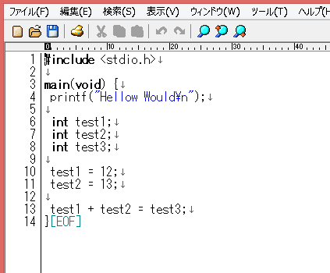

 |  | 醜いのでさっぱりさせましょう

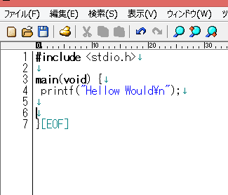

 |  | 編集を行うと赤くなります

 |  | ネットに上げる前にコミット(ローカルセーブ）してください
 |  | 「コミット」は右クリックするとあります

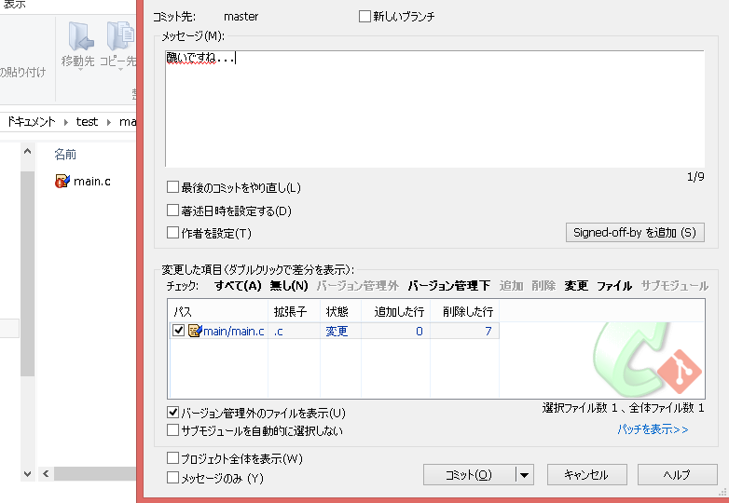

 |  | コミットすると緑に戻ります

 |  | ネットに上げるにはプッシュします
 |  | 「プッシュ」は右クリックするとあります

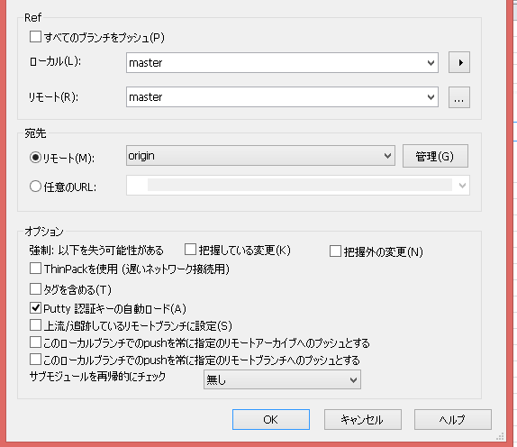

 | プッシュまで終わるとネットからこんな感じで見れます

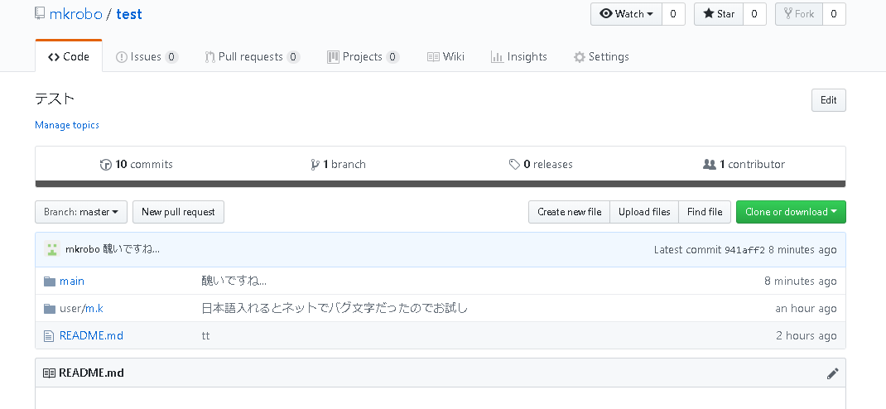

 | 右クリック「Gitログを表示」で過去こ変更箇所を見ることもできます(プッシュしなくてもコミットさえしていればここに出ます）

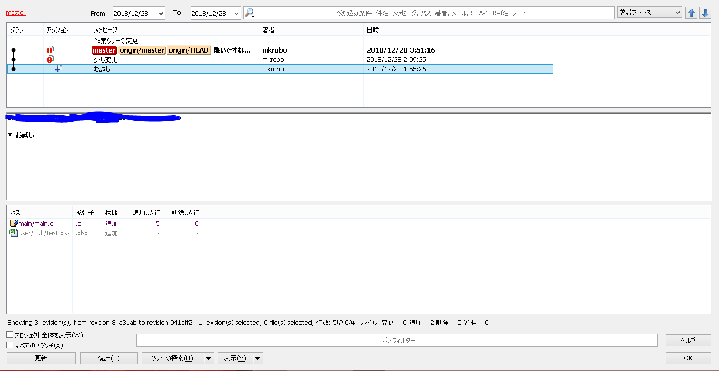

コミット時のお願い

現在誰がどのような変更をしたのかが、わからなくなっているので コメント欄に苗字を入れてコメントしてもらうと助かります。

プルについて
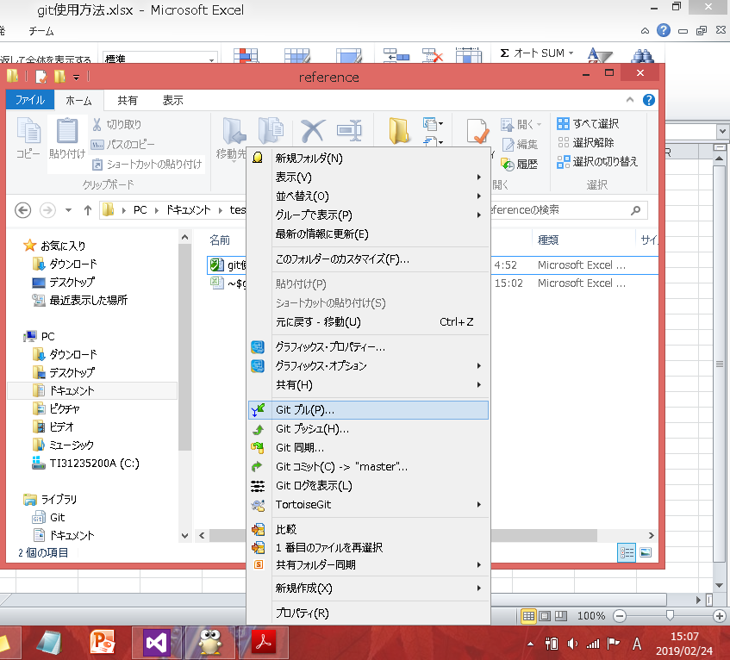
他人が修正した個所をローカルに持ってきたい場合（最新のソースコードにしたい場合）

プルをしてください

注意
最新のリヴィジョンの物を持ってくる仕様のため定期的にかつ作業を行う前にプルを実行してください
自分の作業が消えても責任は持ちません。また強制プッシュして他人の作業データを消すのもご法度です

ローカルでのやりかた
 | 重要なところだけ図で説明します

 | サーバにアクセスしてローカルにコピーする

 | ローカルで作業します

編集したものをサーバに上げますが、 ただ上書きすると時間によっては他の人が編集している可能性があるのでuser配下に個人フォルダを作成して一時保存してください

 | 編集したものを選択右クリックして「比較対象として選択」を選択
 | もともとサーバにあったものを選択右クリックして「比較」を選択

 | すると下図が出てくるので自分が編集した所だけをマージしてください
 | ※一斉マージをして他の人がマージした部分を消さないこと
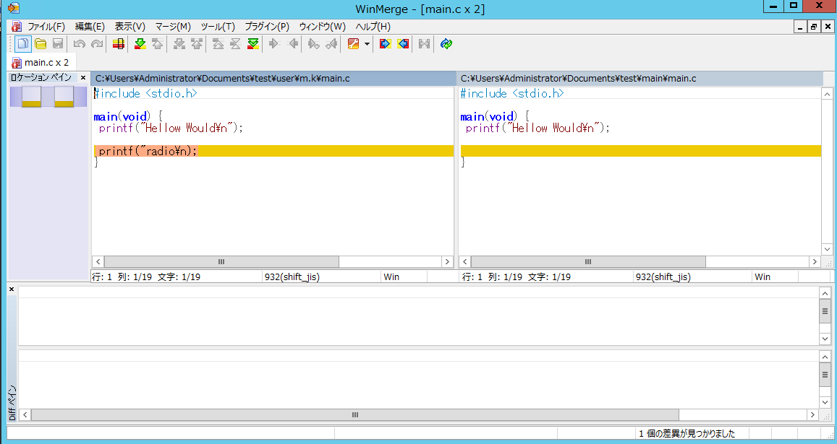

 | 編集しないよファイルを追加したいだけなんだよ！！の人の場合

 | 追加ファイルを右クリック→TortoiseGit→追加で追加まで行けます、コミットでログを残してください

